Sheet1
プログラムの説明をさせていただきます。
まずは、券種を選択してください。
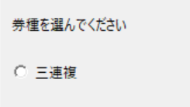

今回は三連複を想定しております。
次に、列を選んでくださいが表示されます。
その後、基準としたい列を選択してください。
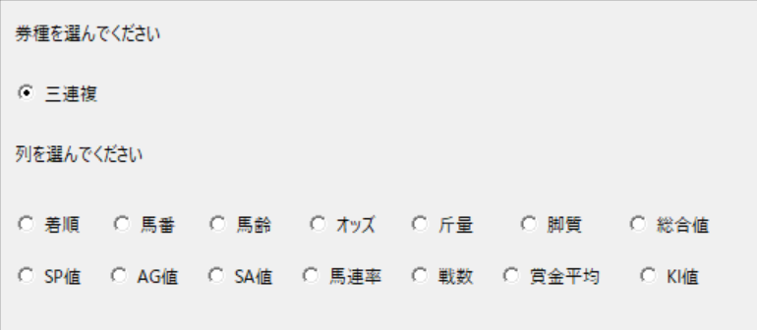

今回はAG値を選択しました。
次に、昇降順を選んでください が表示されます。
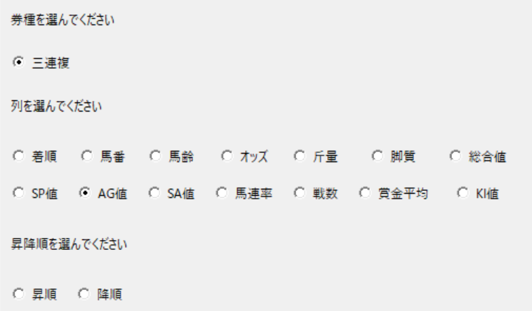

昇順を選択しました。
その後、1着、2着、3着の上から選択する頭数を決めます。
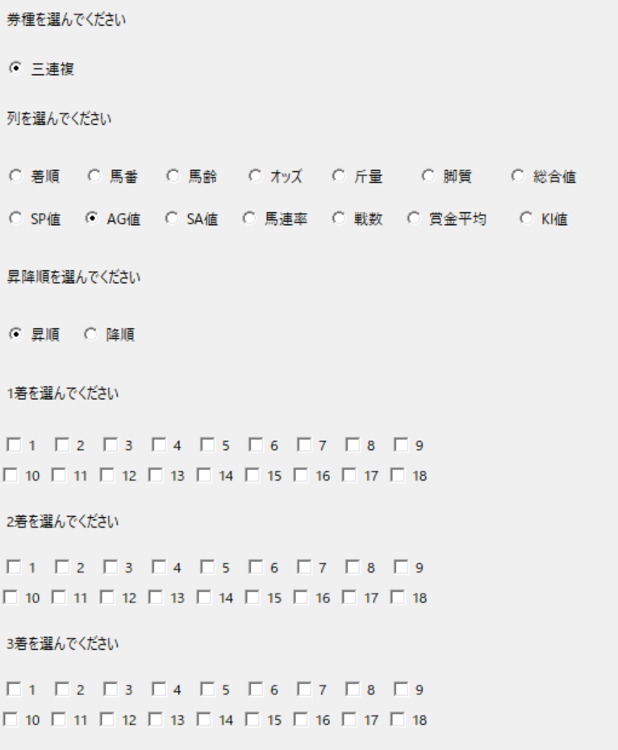

例として
シート名 結果_11 を例に話をすすめます。
下図のように選択したとします。
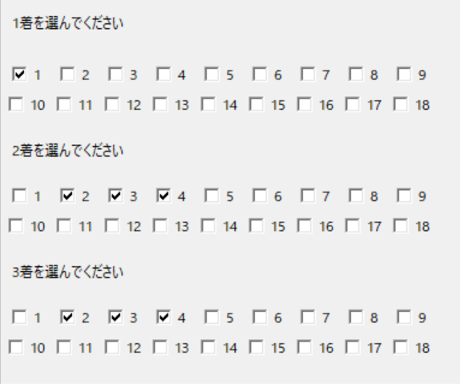

この場合だと
AG値の降順 1番上の馬番から流しとなります。
買い目としては
2-8-11 | 2-8-14 | 2-11-14
の3点となります。

